ORGANIZAČ. STRUKTURA
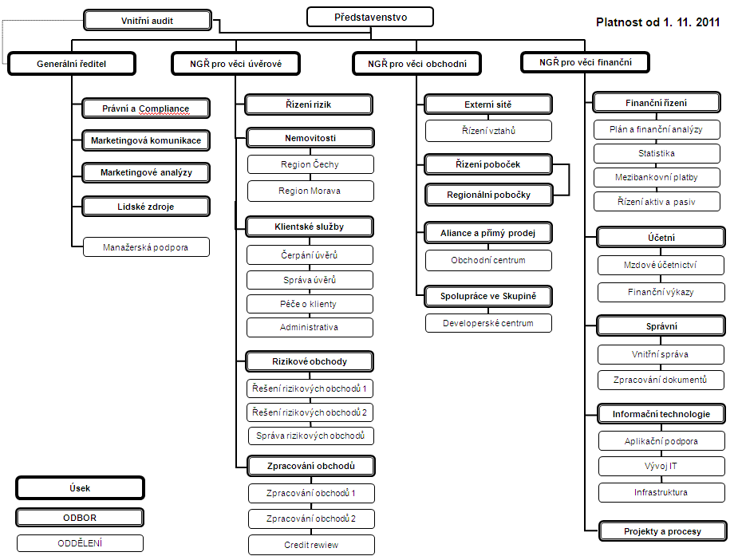

Počet zaměstnanců - přepočtený stav za období leden až prosinec 2011: 449
Počet organizačních jednotek: ústředí + 10 regionálních poboček

